業務フロー
 | ｚ

業務フロー

顧客
前台店員
後台管理員
画面
処理
データベース
ユーザー の 登録 と ログイン

登録依頼

登録画面

情報入力

ユーザーテーブル
ロールテーブル
ユーザー_ロール_テーブル

登録処理

ログイン依頼

ログイン 画面

情報入力

ユーザーテーブル
ロールテーブル
ユーザー_ロール_テーブル

ログイン 処理

個人 情報 管理

個人情報登録依頼

個人情報管理画面

個人情報登録画面

個人情報入力

個人情報テーブル

個人情報登録確認画面
個人情報
登録処理

個人情報更新依頼

個人情報管理画面

個人情報登録画面

個人情報入力

個人情報
テーブル

個人情報
更新処理
個人情報更新確認画面

個人情報削除依頼

個人情報
管理画面

個人情報
削除画面

個人情報削除処理

個人情報
削除確認画面

予約情報
テーブル

予約座位情報更新処理

予約更新確認画面

予約キャンセル
依頼
予約 情報 管理

予約情報一覧画面

予約情報
テーブル

予約座位情報削除処理
予約座位情報削除

座位検索
依頼

座位一覧 画面

座位テーブル

検索処理
空位検索

予約登録依頼

予約登録画面

予約座位情報入力

予約情報
テーブル

予約座位情報登録処理
予約登録確認画面

予約更新依頼

予約情報一覧画面

更新の予約座位情報入力

予約情報
テーブル

予約更新確認画面
予約座位情報更新処理

予約キャンセル
依頼

予約情報
一覧画面

予約座位
情報削除画面

予約情報
テーブル

予約座位
情報削除
確認画面
予約座位情報削除処理

菜品 情報 管理

菜品情報登録依頼

菜品情報管理画面

菜品情報登録画面

菜品情報入力

菜品情報
テーブル

菜品情報登録確認画面
菜品情報
登録処理

菜品情報更新依頼

菜品情報管理画面

菜品情報登録画面

菜品情報入力

菜品情報
テーブル

菜品情報
更新処理
菜品情報更新確認画面

菜品情報削除依頼

菜品情報
管理画面

菜品情報
削除画面

菜品情報
テーブル

個人情報削除処理

菜品情報
削除確認画面

座位 情報 管理

座位情報登録依頼

座位情報管理画面

座位情報登録画面

座位情報入力

座位情報
テーブル

座位情報登録確認画面
座位情報
登録処理

座位情報更新依頼

座位情報管理画面

座位情報登録画面

座位情報入力

座位情報
テーブル

座位情報
更新処理
座位情報更新確認画面

座位情報削除依頼

座位情報
管理画面

座位情報
削除画面

座位情報
テーブル

座位情報削除処理

座位情報
削除確認画面

ユーザー 情報 管理

ユーザー情報登録依頼

ユーザー
情報管理画面

ユーザー
情報登録画面

ユーザー
情報入力

ユーザーテーブル
ロールテーブル
ユーザー_ロール_テーブル

ユーザー
情報登録
確認画面
ユーザー情報
登録処理

ユーザー情報更新依頼

ユーザー
情報管理画面

ユーザー
情報登録画面

ユーザー
情報入力

ユーザーテーブル
ロールテーブル
ユーザー_ロール_テーブル

ユーザー
情報
更新処理
ユーザー
情報更新確認画面

ユーザー情報削除依頼

ユーザー情報
管理画面

ユーザー
情報
削除画面

ユーザーテーブル
ロールテーブル
ユーザー_ロール_テーブル

ユーザー
情報削除処理

ユーザー情報
削除確認画面

業務フロー (2)
業務フロー
ユーザー
画面
処理
データベース

ログイン依頼

ログイン画面

情報入力

ログイン処理
ユーザーテーブル
ロールテーブル
ユーザー_ロール_テーブル
ログイン

登録依頼
登録画面

情報入力

登録処理

ユーザーテーブル
ロールテーブル
ユーザー_ロール_テーブル
登録
追加依頼

情報
一覧画面

情報登録画面

情報入力

追加処理

更新依頼

求職者（個人）テーブル
求人者（企業）テーブル
求職テーブル
求人テーブル
履歴テーブル
役職テーブル
追加

情報
一覧画面

情報更新画面

更新
情報入力

更新処理
求職者（個人）テーブル
求人者（企業）テーブル
求職テーブル
求人テーブル
履歴テーブル
役職テーブル
更新

削除依頼

情報
一覧画面

削除処理

求職者（個人）テーブル
求人者（企業）テーブル
求職テーブル
求人テーブル
履歴テーブル
役職テーブル
削除

画面遷移図
個人情報新規確認画面

画面遷移図

ログイン画面
新規登録画面
 |  |  | 「新規登録ボタン」押下

 |  |  | 「ログインボタン」押す

 | 「トップページリンク」押下 | 「ログインボタン」押す

トップページ画面
 |  |  | 「トップページリンク」押下

 |  |  | 「登録リンク」押下 |  |  |  |  |  |  |  | 「削除ボタン」押下

求職情報画面
 |  |  | 「求職情報リンク」押下

 |  |  | 「トップページリンク」押下

 |  |  |  | 「変更ボタン」押下 |  | 「戻るボタン」押下 |  |  |  | 「NOリンク」押下 |  |  | 「閉めるボタン」押下
個人情報変更画面
個人詳細情報画面
 |  |  | 「トップページリンク」押下

 |  |  |  |  |  |  | 「戻るボタン」押下 |  | 「変更ボタン」押下

 |  |  |  | 「戻るボタン」押下 |  | 「変更ボタン」押下

個人情報変更確認画面
 |  |  | 「トップページリンク」押下

 |  |  |  |  | 「トップページリンク」押下

個人情報登録画面
 |  |  | 「履歴書を作成リンク」押下

 |  |  | 「トップページリンク」押下

 |  |  |  | 「提出ボタン」押下 |  | 「戻るボタン」押下

個人情報新規確認画面

 |  |  | 「新規ボタン」押下

 |  |  |  |  |  |  |  |  |  |  |  | 「削除ボタン」押下

求人情報画面
 |  |  | 「求人情報リンク」押下

 |  |  | 「トップページリンク」押下

 |  |  |  |  | 「修正ボタン」押下 |  | 「変更ボタン」、 |  |  | 「NOリンク」押下 |  |  | 「閉めるボタン」押下
 |  |  |  |  |  |  | 「戻るボタン」押下
企業情報変更画面
企業詳細情報画面
 |  |  | 「トップページリンク」押下

 |  |  |  |  |  |  |  | 「戻るボタン」押下

 |  |  |  | 「戻るボタン」押下 |  | 「変更ボタン」押下

企業情報変更確認画面
 |  |  |  |  |  |  |  |  | 「変更ボタン」押下

 |  |  | 「トップページリンク」押下

企業情報登録画面
 |  |  | 「求人広告掲載リンク」押下

 |  |  | 「トップページリンク」押下
 |  |  | 「戻るボタン」押下

 |  |  |  | 「提出ボタン」押下 |  | 「戻るボタン」押下

企業情報新規確認画面

 |  |  | 「新規ボタン」押下

特記事項

トップページ画面
1.トップページ画面

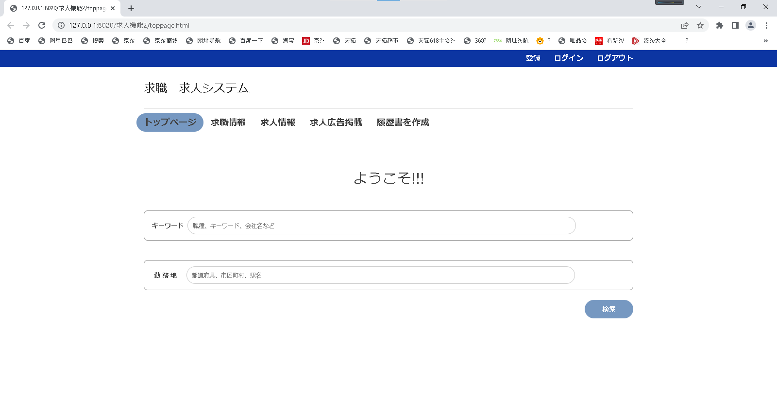

1
7
8
9
1
7
8
9

2
3
4
5
6
2
3
4
5
6

10
10

11
11

12
12

画面項目
項番 | 論理項目名 |  | 必須 | 繰返し | 論理項目種別 | I/O | 文字属性 | 表示桁数 | UI規約区分 | フォント | px | 色 | 文字飾り | スタイル | 縦位置 | 横位置 | 初期値 | 導出元 | 備考
1.トップページ画面
ヘッダー
1 | ヘッダー |  |  |  |  |  |  |  |  |  |  |  |  |  |  |  |  |  | お気に入り：なし 画面タイトル：求人・求職システム
ナビゲーター
2 | トップページ |  | - | - | ページリンク | - | - | - | 標準 |  |  |  |  |  |  |  | - | -
3 | 求職情報 |  | - | - | ページリンク | - | - | - | 標準 |  |  |  |  |  |  |  | - | -
4 | 求人情報 |  | - | - | ページリンク | - | - | - | 標準 |  |  |  |  |  |  |  | - | -
5 | 求人広告掲載 |  | - | - | ページリンク | - | - | - | 標準 |  |  |  |  |  |  |  | - | -
6 | 履歴書を作成 |  | - | - | ページリンク | - | - | - | 標準 |  |  |  |  |  |  |  | - | -
7 | 登録 |  | - | - | ページリンク | - | - | - | 標準 |  |  |  |  |  |  |  | - | -
8 | ログイン |  | - | - | ページリンク | - | - | - | 標準 |  |  |  |  |  |  |  | - | -
9 | ログアウト |  | - | - | ページリンク | - | - | - | 標準 |  |  |  |  |  |  |  | - | -
検索条件
10 | キーワード |  | - | - | テキスト出力 | I | - | - | 標準 |  |  |  |  |  |  |  | - | -
11 | 勤務地 |  | - | - | テキスト出力 | I | - | - | 標準 |  |  |  |  |  |  |  | - | -
ボタン
12 | 検索 |  | - | - | ボタン | - | - | - | ボタン |  |  |  |  |  |  |  | - | -

 | 利用可能な論理項目種別 | HTMLタグ
 | 文字列 | ラベル、固定文言の文字列
 | テキスト出力 | DBから取得した文字列
 | 送信ボタン | <input type="submit">
 | ボタン | <input type="button">
 | リセットボタン | <input type="reset">
 | 画像ボタン | <input type="image">
 | テキストボックス | <input type="text">
 | パスワード | <input type="password">
 | 隠しフィールド | <input type="hidden">
 | ファイルフィールド | <input type="file">
 | テキストエリア | <input type="textarea">
 | ドロップダウンリスト | <input type="select" multiple>
 | リストボックス | <input type="select">
 | ラジオボタン | <input type="radio">
 | チェックボックス | <input type="checkbox">
 | ページリンク | <a href="～">
 | 画像 | <img>
 | その他 | -
 | インクルード画面 | -

ログイン画面
2.ログイン画面

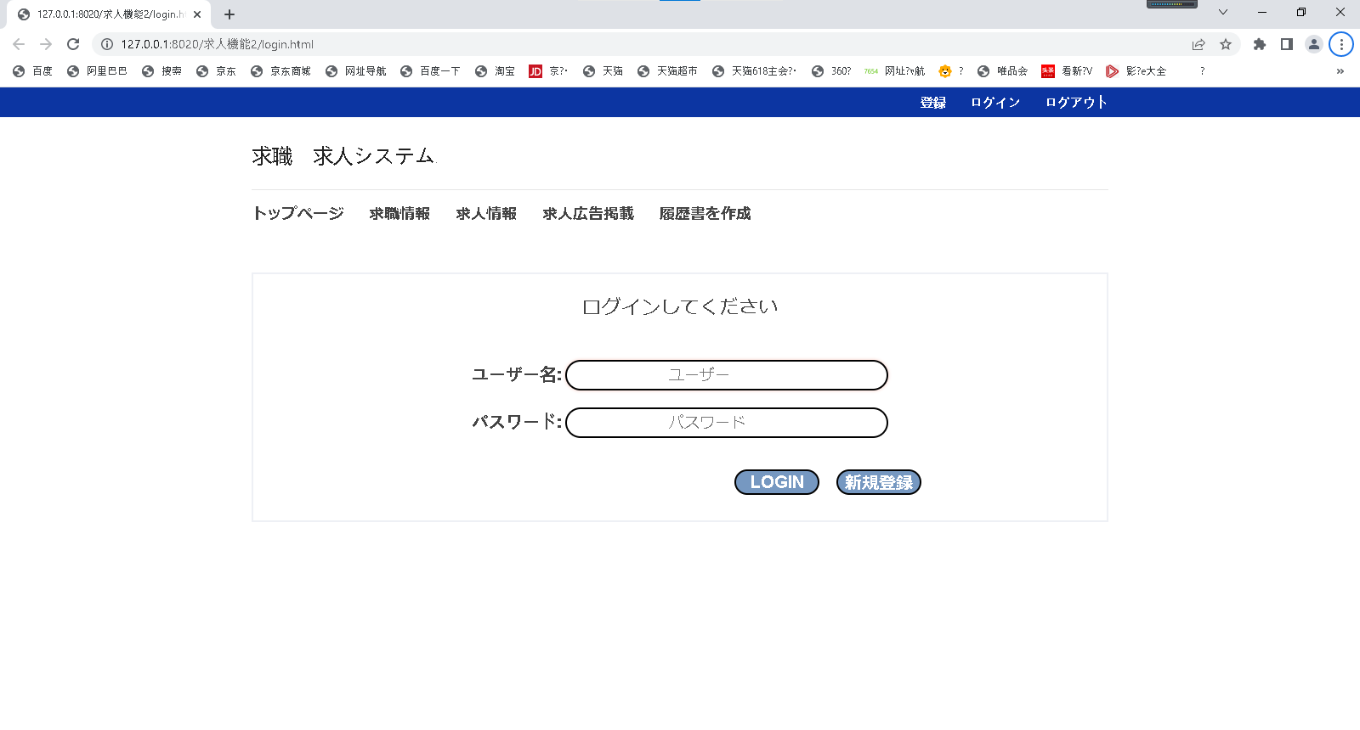

1

2

3
4

画面項目
項番 | 論理項目名 |  | 必須 | 繰返し | 論理項目種別 | I/O | 文字属性 | 表示桁数 | UI規約区分 | フォント | px | 色 | 文字飾り | スタイル | 縦位置 | 横位置 | 初期値 | 導出元 | 備考
2.ログイン画面
ログイン条件
1 | ユーザー |  | - | - | テキスト出力 | I | - | - | 標準 |  |  |  |  |  |  |  | - | -
2 | パスワード |  | - | - | テキスト出力 | I | - | - | 標準 |  |  |  |  |  |  |  | - | -
ボタン
3 | ログイン |  | - | - | ボタン | - | - | - | ボタン |  |  |  |  |  |  |  | - | -
4 | 新規登録 |  | - | - | ボタン | - | - | - | ボタン |  |  |  |  |  |  |  | - | -

 | 利用可能な論理項目種別 | HTMLタグ
 | 文字列 | ラベル、固定文言の文字列
 | テキスト出力 | DBから取得した文字列
 | 送信ボタン | <input type="submit">
 | ボタン | <input type="button">
 | リセットボタン | <input type="reset">
 | 画像ボタン | <input type="image">
 | テキストボックス | <input type="text">
 | パスワード | <input type="password">
 | 隠しフィールド | <input type="hidden">
 | ファイルフィールド | <input type="file">
 | テキストエリア | <input type="textarea">
 | ドロップダウンリスト | <input type="select" multiple>
 | リストボックス | <input type="select">
 | ラジオボタン | <input type="radio">
 | チェックボックス | <input type="checkbox">
 | ページリンク | <a href="～">
 | 画像 | <img>
 | その他 | -
 | インクルード画面 | -

登録画面
3.登録画面
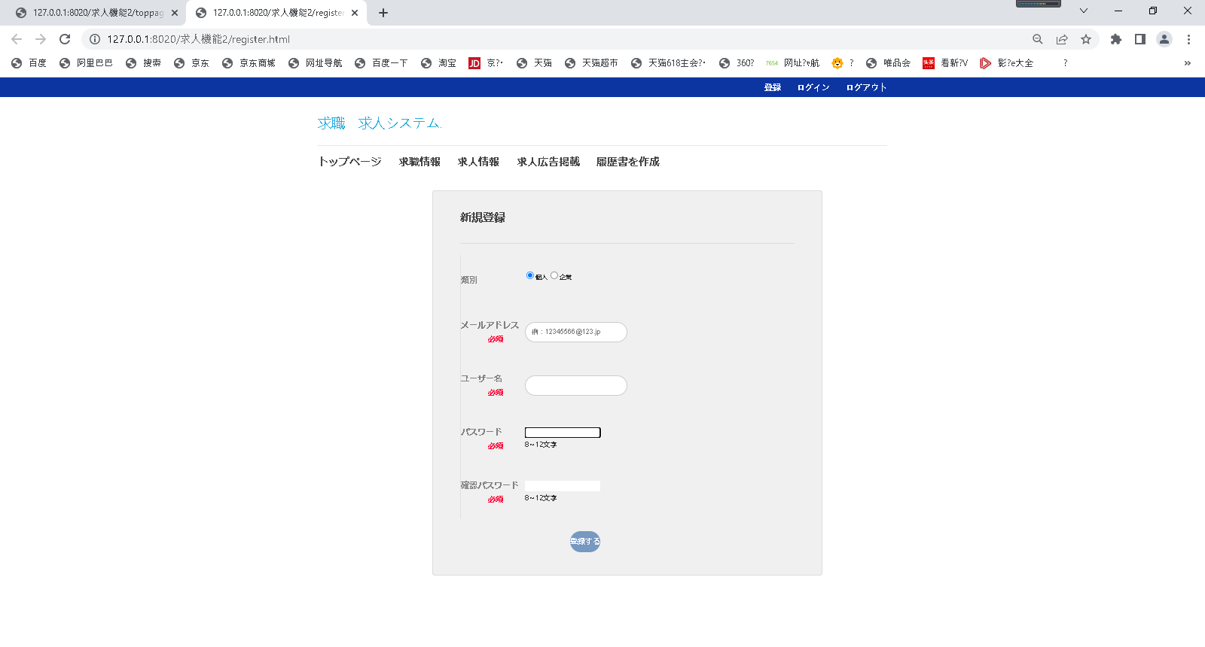

1

2
32
42

52

62

72

82

画面項目
項番 | 論理項目名 |  | 必須 | 繰返し | 論理項目種別 | I/O | 文字属性 | 表示桁数 | UI規約区分 | フォント | px | 色 | 文字飾り | スタイル | 縦位置 | 横位置 | 初期値 | 導出元 | 備考
3.登録画面
サブヘッダー
1 | サブヘッダー |  |  |  |  |  |  |  |  |  |  |  |  |  |  |  |  |  | お気に入り：なし 画面タイトル：新規登録
一覧表
2 | 個人 |  | - | - | ラジオボタン | - | - | - | ボタン |  |  |  |  |  |  |  | - | -
3 | 企業 |  | - | - | ラジオボタン | - | - | - | ボタン |  |  |  |  |  |  |  | - | -
4 | メールアドレス |  | - | - | テキスト出力 | I | - | - | 標準 |  |  |  |  |  |  |  | - | -
5 | ユーザー |  | - | - | テキスト出力 | I | - | - | 標準 |  |  |  |  |  |  |  | - | -
6 | パスワード |  | - | - | テキスト出力 | I | - | - | 標準 |  |  |  |  |  |  |  | - | -
7 | 確認パスワード |  | - | - | テキスト出力 | I | - | - | 標準 |  |  |  |  |  |  |  | - | -
8 | 登録する |  | - | - | ボタン | I | - | - | ボタン |  |  |  |  |  |  |  | - | -

 | 利用可能な論理項目種別 | HTMLタグ
 | 文字列 | ラベル、固定文言の文字列
 | テキスト出力 | DBから取得した文字列
 | 送信ボタン | <input type="submit">
 | ボタン | <input type="button">
 | リセットボタン | <input type="reset">
 | 画像ボタン | <input type="image">
 | テキストボックス | <input type="text">
 | パスワード | <input type="password">
 | 隠しフィールド | <input type="hidden">
 | ファイルフィールド | <input type="file">
 | テキストエリア | <input type="textarea">
 | ドロップダウンリスト | <input type="select" multiple>
 | リストボックス | <input type="select">
 | ラジオボタン | <input type="radio">
 | チェックボックス | <input type="checkbox">
 | ページリンク | <a href="～">
 | 画像 | <img>
 | その他 | -
 | インクルード画面 | -

求職情報画面
4.求職情報画面

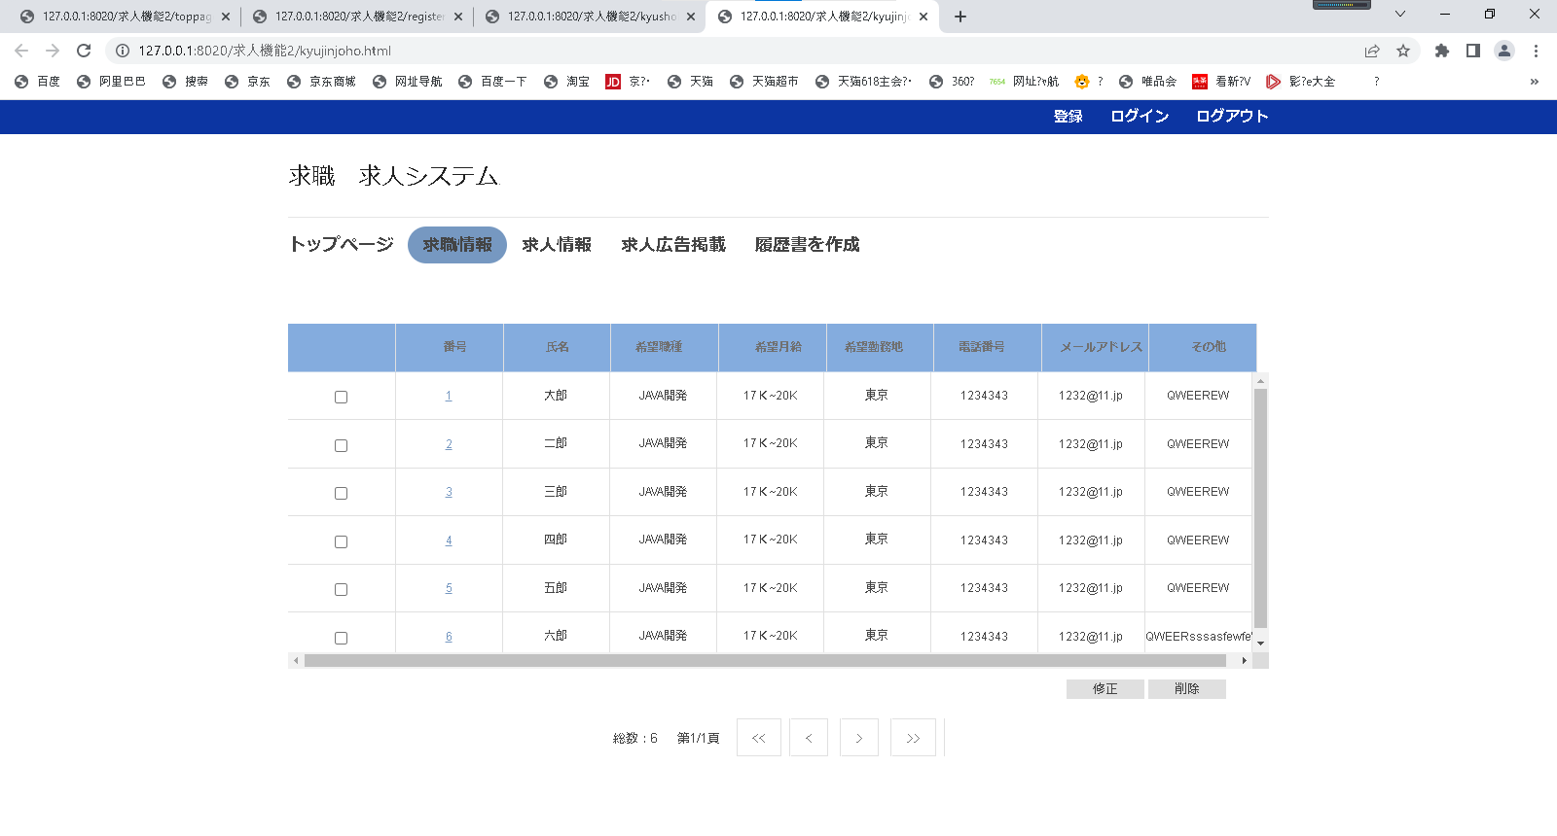
12
13
14
15

2
3
4
5
6
7
8
9
2
3
4
5
6
7
8
9

1
1

13
13
14
14
16
17

16
17
12
12
15
15

画面項目
項番 | 論理項目名 |  | 必須 | 繰返し | 論理項目種別 | I/O | 文字属性 | 表示桁数 | UI規約区分 | フォント | px | 色 | 文字飾り | スタイル | 縦位置 | 横位置 | 初期値 | 導出元 | 備考
4.求職情報画面
一覧表
１ | チェックボックス |  | - | - | チェックボックス | - | - | - | 標準 |  |  |  |  |  |  |  | DBから取得 | -
2 | 番号 |  | - | - | 文字列 | I | - | - | 標準 |  |  |  |  |  |  |  | DBから取得 | -
3 | 氏名 |  | - | - | 文字列 | 0 | - | - | 標準 |  |  |  |  |  |  |  | DBから取得 | -
4 | 希望役職 |  | - | - | 文字列 | I | - | - | 標準 |  |  |  |  |  |  |  | DBから取得 | -
5 | 希望月給 |  | - | - | 文字列 | I | - | - | 標準 |  |  |  |  |  |  |  | DBから取得 | -
6 | 希望勤務地 |  | - | - | 文字列 | I | - | - | 標準 |  |  |  |  |  |  |  | DBから取得 | -
7 | 電話番号 |  | - | - | 文字列 | I | - | - | 標準 |  |  |  |  |  |  |  | DBから取得 | -
8 | メールアドレス |  | - | - | 文字列 | I | - | - | 標準 |  |  |  |  |  |  |  | DBから取得 | -
9 | その他 |  | - | - | 文字列 | I | - | - | 標準 |  |  |  |  |  |  |  | DBから取得 | -
ボタン
10 | 修正する |  | - | - | ボタン | - | - | - | ボタン |  |  |  |  |  |  |  | - | -
11 | 削除する |  | - | - | ボタン | - | - | - | ボタン |  |  |  |  |  |  |  | - | -
12 | << |  | - | - | ボタン | - | - | - | ボタン |  |  |  |  |  |  |  | - | -
13 | < |  | - | - | ボタン | - | - | - | ボタン |  |  |  |  |  |  |  | - | -
14 | > |  | - | - | ボタン | - | - | - | ボタン |  |  |  |  |  |  |  | - | -
15 | >> |  | - | - | ボタン | - | - | - | ボタン |  |  |  |  |  |  |  | - | -
16 | 修正 |  | - | - | ボタン | - | - | - | ボタン |  |  |  |  |  |  |  | - | -
17 | 削除 |  | - | - | ボタン | - | - | - | ボタン |  |  |  |  |  |  |  | - | -

 | 利用可能な論理項目種別 | HTMLタグ
 | 文字列 | ラベル、固定文言の文字列
 | テキスト出力 | DBから取得した文字列
 | 送信ボタン | <input type="submit">
 | ボタン | <input type="button">
 | リセットボタン | <input type="reset">
 | 画像ボタン | <input type="image">
 | テキストボックス | <input type="text">
 | パスワード | <input type="password">
 | 隠しフィールド | <input type="hidden">
 | ファイルフィールド | <input type="file">
 | テキストエリア | <input type="textarea">
 | ドロップダウンリスト | <input type="select" multiple>
 | リストボックス | <input type="select">
 | ラジオボタン | <input type="radio">
 | チェックボックス | <input type="checkbox">
 | ページリンク | <a href="～">
 | 画像 | <img>
 | その他 | -
 | インクルード画面 | -

求人情報画面
5.求人情報画面

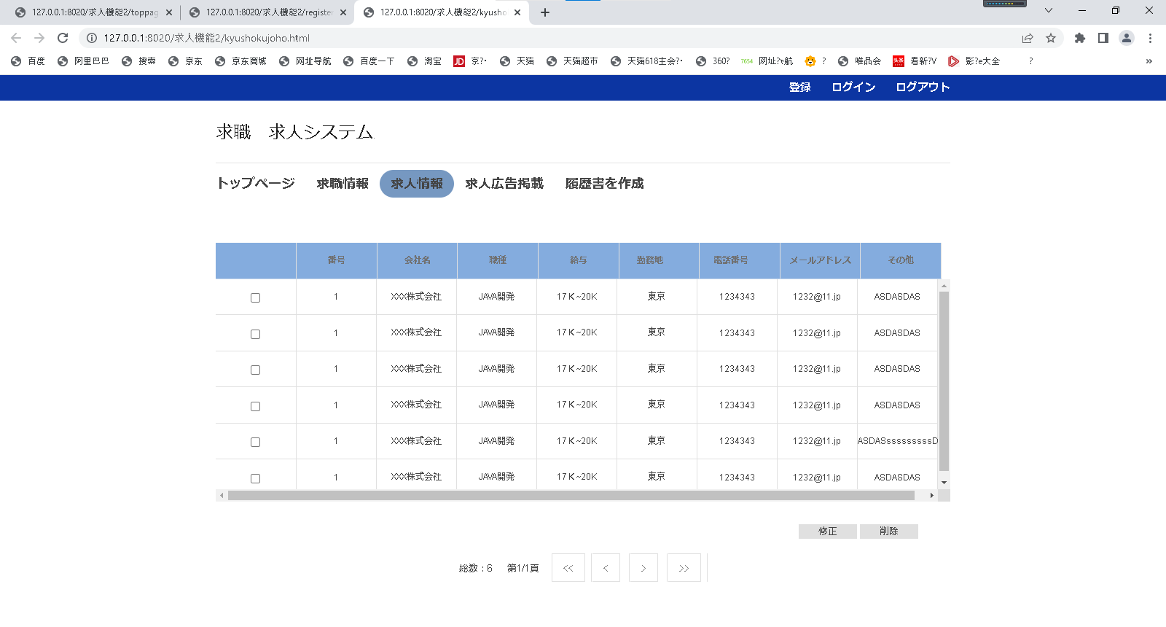

2
3
2
4
5
3
4
6
5
7
6
8
9
7
8
9

1
1

14
13
11
10
13
14
11
10
12
15

12
15

画面項目
項番 | 論理項目名 |  | 必須 | 繰返し | 論理項目種別 | I/O | 文字属性 | 表示桁数 | UI規約区分 | フォント | px | 色 | 文字飾り | スタイル | 縦位置 | 横位置 | 初期値 | 導出元 | 備考
5.求人情報画面
一覧表
１ | チェックボックス |  | - | - | チェックボックス | - | - | - | 標準 |  |  |  |  |  |  |  | DBから取得 | -
2 | 番号 |  | - | - | 文字列 | I | - | - | 標準 |  |  |  |  |  |  |  | DBから取得 | -
3 | 氏名 |  | - | - | 文字列 | 0 | - | - | 標準 |  |  |  |  |  |  |  | DBから取得 | -
4 | 希望役職 |  | - | - | 文字列 | I | - | - | 標準 |  |  |  |  |  |  |  | DBから取得 | -
5 | 希望月給 |  | - | - | 文字列 | I | - | - | 標準 |  |  |  |  |  |  |  | DBから取得 | -
6 | 希望勤務地 |  | - | - | 文字列 | I | - | - | 標準 |  |  |  |  |  |  |  | DBから取得 | -
7 | 電話番号 |  | - | - | 文字列 | I | - | - | 標準 |  |  |  |  |  |  |  | DBから取得 | -
8 | メールアドレス |  | - | - | 文字列 | I | - | - | 標準 |  |  |  |  |  |  |  | DBから取得 | -
9 | その他 |  | - | - | 文字列 | I | - | - | 標準 |  |  |  |  |  |  |  | DBから取得 | -
ボタン
10 | 修正する |  | - | - | ボタン | - | - | - | ボタン |  |  |  |  |  |  |  | - | -
11 | 削除する |  | - | - | ボタン | - | - | - | ボタン |  |  |  |  |  |  |  | - | -
12 | << |  | - | - | ボタン | - | - | - | ボタン |  |  |  |  |  |  |  | - | -
13 | < |  | - | - | ボタン | - | - | - | ボタン |  |  |  |  |  |  |  | - | -
14 | > |  | - | - | ボタン | - | - | - | ボタン |  |  |  |  |  |  |  | - | -
15 | >> |  | - | - | ボタン | - | - | - | ボタン |  |  |  |  |  |  |  | - | -
16 | 修正 |  | - | - | ボタン | - | - | - | ボタン |  |  |  |  |  |  |  | - | -
17 | 削除 |  | - | - | ボタン | - | - | - | ボタン |  |  |  |  |  |  |  | - | -

 | 利用可能な論理項目種別 | HTMLタグ
 | 文字列 | ラベル、固定文言の文字列
 | テキスト出力 | DBから取得した文字列
 | 送信ボタン | <input type="submit">
 | ボタン | <input type="button">
 | リセットボタン | <input type="reset">
 | 画像ボタン | <input type="image">
 | テキストボックス | <input type="text">
 | パスワード | <input type="password">
 | 隠しフィールド | <input type="hidden">
 | ファイルフィールド | <input type="file">
 | テキストエリア | <input type="textarea">
 | ドロップダウンリスト | <input type="select" multiple>
 | リストボックス | <input type="select">
 | ラジオボタン | <input type="radio">
 | チェックボックス | <input type="checkbox">
 | ページリンク | <a href="～">
 | 画像 | <img>
 | その他 | -
 | インクルード画面 | -

企業情報登録画面
6.企業情報登録画面

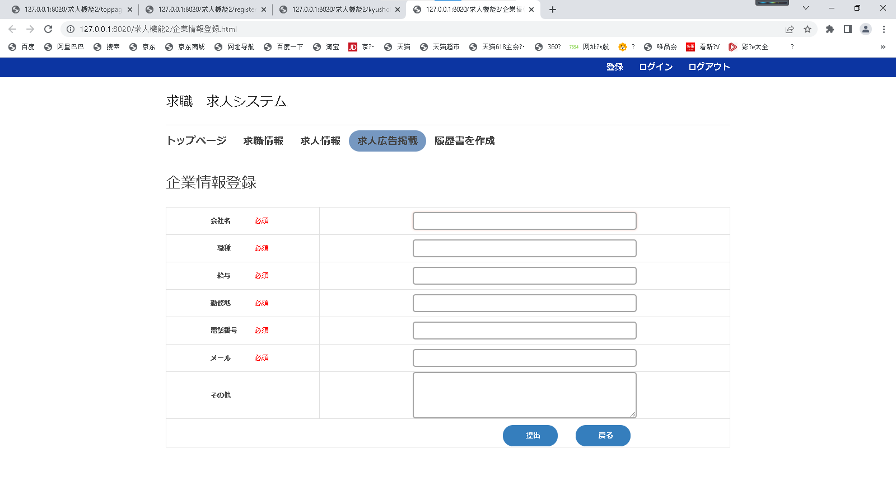

1

2
3

4

5
6

7

8

9
10

画面項目
項番 | 論理項目名 |  | 必須 | 繰返し | 論理項目種別 | I/O | 文字属性 | 表示桁数 | UI規約区分 | フォント | px | 色 | 文字飾り | スタイル | 縦位置 | 横位置 | 初期値 | 導出元 | 備考
6.企業情報登録画面
ヘッダー
1 | サブヘッダー |  |  |  |  |  |  |  |  |  |  |  |  |  |  |  |  |  | お気に入り：なし 画面タイトル：企業情報登録
個人詳細情報
2 | 会社名 |  | - | - | テキスト出力 | I | - | - | 標準 |  |  |  |  |  |  |  | - | -
3 | 職種 |  | - | - | テキスト出力 | I | - | - | 標準 |  |  |  |  |  |  |  | - | -
4 | 給与 |  | - | - | テキスト出力 | I | - | - | 標準 |  |  |  |  |  |  |  | - | -
5 | 勤務地 |  | - | - | テキスト出力 | I | - | - | 標準 |  |  |  |  |  |  |  | - | -
6 | 電話番号 |  | - | - | テキスト出力 | I | - | - | 標準 |  |  |  |  |  |  |  | - | -
7 | メール |  | - | - | テキスト出力 | I | - | - | 標準 |  |  |  |  |  |  |  | - | -
8 | その他 |  | - | - | テキスト出力 | I | - | - | 標準 |  |  |  |  |  |  |  | - | -
ボタン
9 | 提出 |  | - | - | ボタン | - | - | - | ボタン |  |  |  |  |  |  |  | - | -
10 | 戻る |  | - | - | ボタン | - | - | - | ボタン |  |  |  |  |  |  |  | - | -

 | 利用可能な論理項目種別 | HTMLタグ
 | 文字列 | ラベル、固定文言の文字列
 | テキスト出力 | DBから取得した文字列
 | 送信ボタン | <input type="submit">
 | ボタン | <input type="button">
 | リセットボタン | <input type="reset">
 | 画像ボタン | <input type="image">
 | テキストボックス | <input type="text">
 | パスワード | <input type="password">
 | 隠しフィールド | <input type="hidden">
 | ファイルフィールド | <input type="file">
 | テキストエリア | <input type="textarea">
 | ドロップダウンリスト | <input type="select" multiple>
 | リストボックス | <input type="select">
 | ラジオボタン | <input type="radio">
 | チェックボックス | <input type="checkbox">
 | ページリンク | <a href="～">
 | 画像 | <img>
 | その他 | -
 | インクルード画面 | -

個人情報登録画面
7.個人情報登録画面

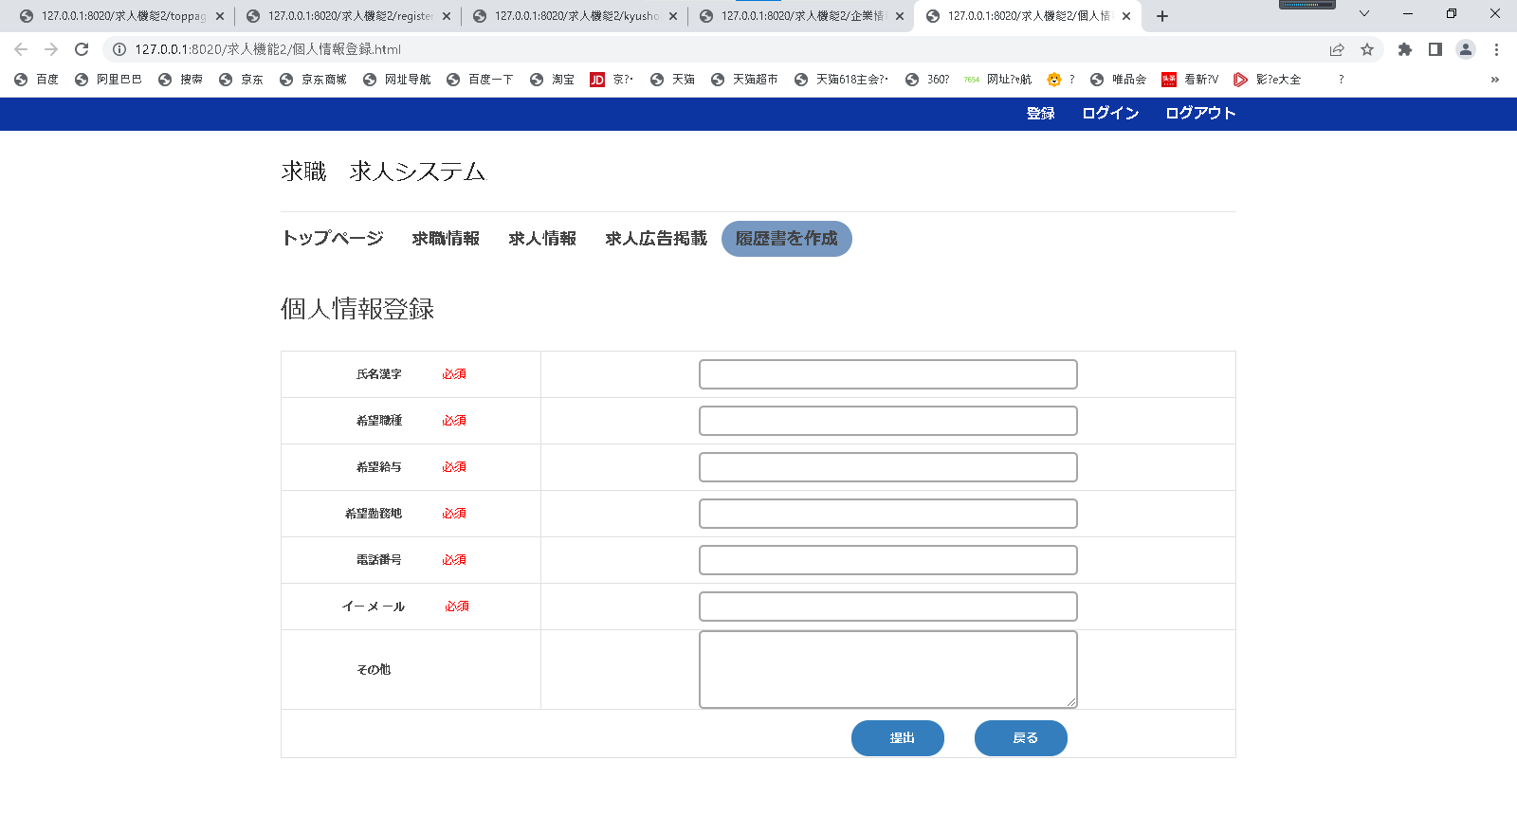

1

2

3
4

5

6
7

8

9
10

画面項目
項番 | 論理項目名 |  | 必須 | 繰返し | 論理項目種別 | I/O | 文字属性 | 表示桁数 | UI規約区分 | フォント | px | 色 | 文字飾り | スタイル | 縦位置 | 横位置 | 初期値 | 導出元 | 備考
7.個人情報登録画面
ヘッダー
1 | サブヘッダー |  |  |  |  |  |  |  |  |  |  |  |  |  |  |  |  |  | お気に入り：なし 画面タイトル：個人情報登録
個人詳細情報
2 | 氏名漢字 |  | - | - | テキスト出力 | I | - | - | 標準 |  |  |  |  |  |  |  | - | -
3 | 希望職種 |  | - | - | テキスト出力 | I | - | - | 標準 |  |  |  |  |  |  |  | - | -
4 | 希望給与 |  | - | - | テキスト出力 | I | - | - | 標準 |  |  |  |  |  |  |  | - | -
5 | 希望勤務地 |  | - | - | テキスト出力 | I | - | - | 標準 |  |  |  |  |  |  |  | - | -
6 | 電話番号 |  | - | - | テキスト出力 | I | - | - | 標準 |  |  |  |  |  |  |  | - | -
7 | イーメール |  | - | - | テキスト出力 | I | - | - | 標準 |  |  |  |  |  |  |  | - | -
8 | その他 |  | - | - | テキスト出力 | I | - | - | 標準 |  |  |  |  |  |  |  | - | -
ボタン
9 | 提出 |  | - | - | ボタン | - | - | - | ボタン |  |  |  |  |  |  |  | - | -
10 | 戻る |  | - | - | ボタン | - | - | - | ボタン |  |  |  |  |  |  |  | - | -

 | 利用可能な論理項目種別 | HTMLタグ
 | 文字列 | ラベル、固定文言の文字列
 | テキスト出力 | DBから取得した文字列
 | 送信ボタン | <input type="submit">
 | ボタン | <input type="button">
 | リセットボタン | <input type="reset">
 | 画像ボタン | <input type="image">
 | テキストボックス | <input type="text">
 | パスワード | <input type="password">
 | 隠しフィールド | <input type="hidden">
 | ファイルフィールド | <input type="file">
 | テキストエリア | <input type="textarea">
 | ドロップダウンリスト | <input type="select" multiple>
 | リストボックス | <input type="select">
 | ラジオボタン | <input type="radio">
 | チェックボックス | <input type="checkbox">
 | ページリンク | <a href="～">
 | 画像 | <img>
 | その他 | -
 | インクルード画面 | -

企業情報変更画面
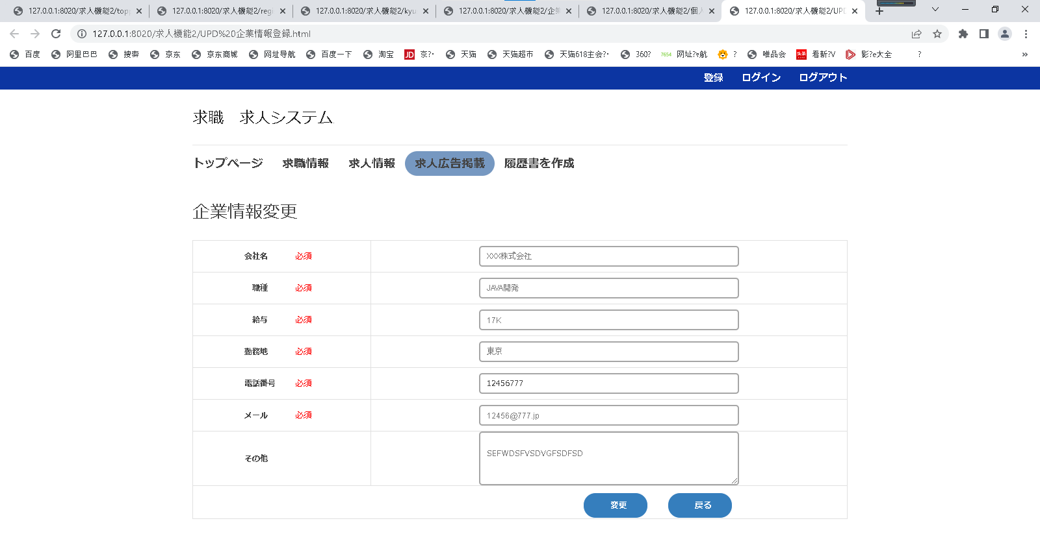
8.企業情報変更画面

1

2

3
4

5

6

7

8

9
10

画面項目
項番 | 論理項目名 |  | 必須 | 繰返し | 論理項目種別 | I/O | 文字属性 | 表示桁数 | UI規約区分 | フォント | px | 色 | 文字飾り | スタイル | 縦位置 | 横位置 | 初期値 | 導出元 | 備考
8.企業情報変更画面
ヘッダー
1 | サブヘッダー |  |  |  |  |  |  |  |  |  |  |  |  |  |  |  |  |  | お気に入り：なし 画面タイトル：企業情報変更
個人詳細情報
2 | 会社名 |  | - | - | テキスト出力 | I | - | - | 標準 |  |  |  |  |  |  |  | - | -
3 | 職種 |  | - | - | テキスト出力 | I | - | - | 標準 |  |  |  |  |  |  |  | - | -
4 | 給与 |  | - | - | テキスト出力 | I | - | - | 標準 |  |  |  |  |  |  |  | - | -
5 | 勤務地 |  | - | - | テキスト出力 | I | - | - | 標準 |  |  |  |  |  |  |  | - | -
6 | 電話番号 |  | - | - | テキスト出力 | I | - | - | 標準 |  |  |  |  |  |  |  | - | -
7 | メール |  | - | - | テキスト出力 | I | - | - | 標準 |  |  |  |  |  |  |  | - | -
8 | その他 |  | - | - | テキスト出力 | I | - | - | 標準 |  |  |  |  |  |  |  | - | -
ボタン
9 | 変更 |  | - | - | ボタン | - | - | - | ボタン |  |  |  |  |  |  |  | - | -
10 | 戻る |  | - | - | ボタン | - | - | - | ボタン |  |  |  |  |  |  |  | - | -

 | 利用可能な論理項目種別 | HTMLタグ
 | 文字列 | ラベル、固定文言の文字列
 | テキスト出力 | DBから取得した文字列
 | 送信ボタン | <input type="submit">
 | ボタン | <input type="button">
 | リセットボタン | <input type="reset">
 | 画像ボタン | <input type="image">
 | テキストボックス | <input type="text">
 | パスワード | <input type="password">
 | 隠しフィールド | <input type="hidden">
 | ファイルフィールド | <input type="file">
 | テキストエリア | <input type="textarea">
 | ドロップダウンリスト | <input type="select" multiple>
 | リストボックス | <input type="select">
 | ラジオボタン | <input type="radio">
 | チェックボックス | <input type="checkbox">
 | ページリンク | <a href="～">
 | 画像 | <img>
 | その他 | -
 | インクルード画面 | -

個人情報変更画面
9.個人情報変更画面

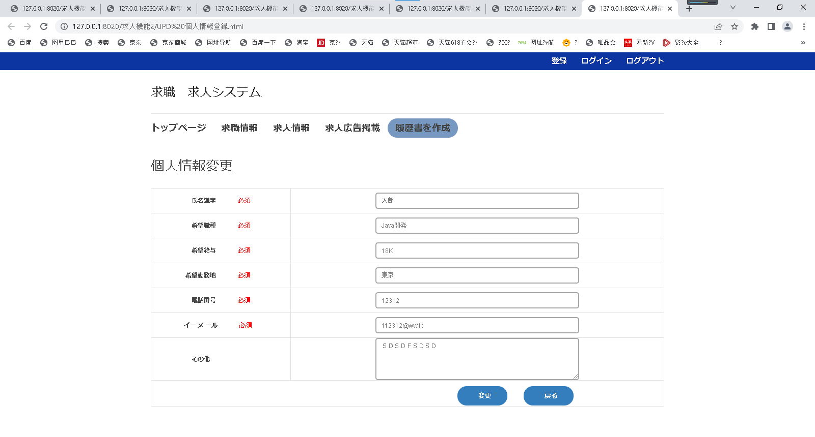

1

2
3

4

5
6

7

8

9
10

画面項目
項番 | 論理項目名 |  | 必須 | 繰返し | 論理項目種別 | I/O | 文字属性 | 表示桁数 | UI規約区分 | フォント | px | 色 | 文字飾り | スタイル | 縦位置 | 横位置 | 初期値 | 導出元 | 備考
9.個人情報変更画面
サブヘッダー
1 | サブヘッダー |  |  |  |  |  |  |  |  |  |  |  |  |  |  |  |  |  | お気に入り：なし 画面タイトル：個人情報変更
個人詳細情報
2 | 氏名漢字 |  | - | - | テキスト出力 | I | - | - | 標準 |  |  |  |  |  |  |  | - | -
3 | 希望職種 |  | - | - | テキスト出力 | I | - | - | 標準 |  |  |  |  |  |  |  | - | -
4 | 希望給与 |  | - | - | テキスト出力 | I | - | - | 標準 |  |  |  |  |  |  |  | - | -
5 | 希望勤務地 |  | - | - | テキスト出力 | I | - | - | 標準 |  |  |  |  |  |  |  | - | -
6 | 電話番号 |  | - | - | テキスト出力 | I | - | - | 標準 |  |  |  |  |  |  |  | - | -
7 | イーメール |  | - | - | テキスト出力 | I | - | - | 標準 |  |  |  |  |  |  |  | - | -
8 | その他 |  | - | - | テキスト出力 | I | - | - | 標準 |  |  |  |  |  |  |  | - | -
ボタン
9 | 変更 |  | - | - | ボタン | - | - | - | ボタン |  |  |  |  |  |  |  | - | -
10 | 戻る |  | - | - | ボタン | - | - | - | ボタン |  |  |  |  |  |  |  | - | -

 | 利用可能な論理項目種別 | HTMLタグ
 | 文字列 | ラベル、固定文言の文字列
 | テキスト出力 | DBから取得した文字列
 | 送信ボタン | <input type="submit">
 | ボタン | <input type="button">
 | リセットボタン | <input type="reset">
 | 画像ボタン | <input type="image">
 | テキストボックス | <input type="text">
 | パスワード | <input type="password">
 | 隠しフィールド | <input type="hidden">
 | ファイルフィールド | <input type="file">
 | テキストエリア | <input type="textarea">
 | ドロップダウンリスト | <input type="select" multiple>
 | リストボックス | <input type="select">
 | ラジオボタン | <input type="radio">
 | チェックボックス | <input type="checkbox">
 | ページリンク | <a href="～">
 | 画像 | <img>
 | その他 | -
 | インクルード画面 | -

企業詳細情報画面
10.企業詳細情報画面

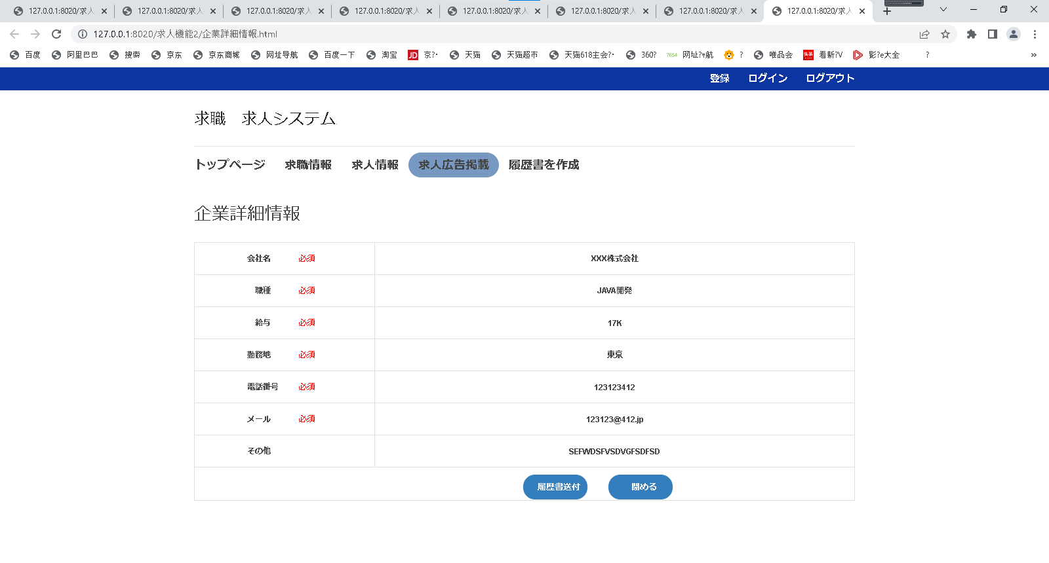

1

2

3

4
5

6

7
8

9
10

画面項目
項番 | 論理項目名 |  | 必須 | 繰返し | 論理項目種別 | I/O | 文字属性 | 表示桁数 | UI規約区分 | フォント | px | 色 | 文字飾り | スタイル | 縦位置 | 横位置 | 初期値 | 導出元 | 備考
11.企業詳細情報画面
サブヘッダー
1 | サブヘッダー |  |  |  |  |  |  |  |  |  |  |  |  |  |  |  |  |  | お気に入り：なし 画面タイトル：個人情報変更
個人詳細情報
2 | 会社名 |  | - | - | テキスト出力 | I | - | - | 標準 |  |  |  |  |  |  |  | - | -
3 | 職種 |  | - | - | テキスト出力 | I | - | - | 標準 |  |  |  |  |  |  |  | - | -
4 | 給与 |  | - | - | テキスト出力 | I | - | - | 標準 |  |  |  |  |  |  |  | - | -
5 | 勤務地 |  | - | - | テキスト出力 | I | - | - | 標準 |  |  |  |  |  |  |  | - | -
6 | 電話番号 |  | - | - | テキスト出力 | I | - | - | 標準 |  |  |  |  |  |  |  | - | -
7 | メール |  | - | - | テキスト出力 | I | - | - | 標準 |  |  |  |  |  |  |  | - | -
8 | その他 |  | - | - | テキスト出力 | I | - | - | 標準 |  |  |  |  |  |  |  | - | -
ボタン
9 | 履歴書送付 |  | - | - | ボタン | - | - | - | ボタン |  |  |  |  |  |  |  | - | -
10 | 閉める |  | - | - | ボタン | - | - | - | ボタン |  |  |  |  |  |  |  | - | -

 | 利用可能な論理項目種別 | HTMLタグ
 | 文字列 | ラベル、固定文言の文字列
 | テキスト出力 | DBから取得した文字列
 | 送信ボタン | <input type="submit">
 | ボタン | <input type="button">
 | リセットボタン | <input type="reset">
 | 画像ボタン | <input type="image">
 | テキストボックス | <input type="text">
 | パスワード | <input type="password">
 | 隠しフィールド | <input type="hidden">
 | ファイルフィールド | <input type="file">
 | テキストエリア | <input type="textarea">
 | ドロップダウンリスト | <input type="select" multiple>
 | リストボックス | <input type="select">
 | ラジオボタン | <input type="radio">
 | チェックボックス | <input type="checkbox">
 | ページリンク | <a href="～">
 | 画像 | <img>
 | その他 | -
 | インクルード画面 | -

個人詳細情報画面
11.個人詳細情報画面
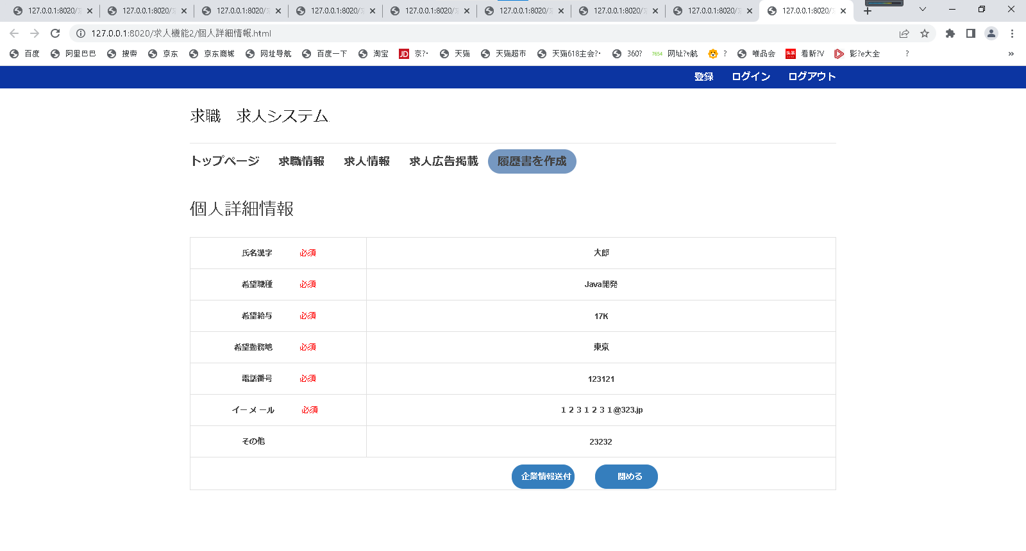

1

2
3

4

5

6
7

8

9
10

画面項目
項番 | 論理項目名 |  | 必須 | 繰返し | 論理項目種別 | I/O | 文字属性 | 表示桁数 | UI規約区分 | フォント | px | 色 | 文字飾り | スタイル | 縦位置 | 横位置 | 初期値 | 導出元 | 備考
10.個人情報変更画面
サブヘッダー
1 | サブヘッダー |  |  |  |  |  |  |  |  |  |  |  |  |  |  |  |  |  | お気に入り：なし 画面タイトル：個人情報変更
個人詳細情報
2 | 氏名漢字 |  | - | - | テキスト出力 | I | - | - | 標準 |  |  |  |  |  |  |  | - | -
3 | 希望職種 |  | - | - | テキスト出力 | I | - | - | 標準 |  |  |  |  |  |  |  | - | -
4 | 希望給与 |  | - | - | テキスト出力 | I | - | - | 標準 |  |  |  |  |  |  |  | - | -
5 | 希望勤務地 |  | - | - | テキスト出力 | I | - | - | 標準 |  |  |  |  |  |  |  | - | -
6 | 電話番号 |  | - | - | テキスト出力 | I | - | - | 標準 |  |  |  |  |  |  |  | - | -
7 | イーメール |  | - | - | テキスト出力 | I | - | - | 標準 |  |  |  |  |  |  |  | - | -
8 | その他 |  | - | - | テキスト出力 | I | - | - | 標準 |  |  |  |  |  |  |  | - | -
ボタン
9 | 企業情報送付 |  | - | - | ボタン | - | - | - | ボタン |  |  |  |  |  |  |  | - | -
10 | 閉める |  | - | - | ボタン | - | - | - | ボタン |  |  |  |  |  |  |  | - | -

 | 利用可能な論理項目種別 | HTMLタグ
 | 文字列 | ラベル、固定文言の文字列
 | テキスト出力 | DBから取得した文字列
 | 送信ボタン | <input type="submit">
 | ボタン | <input type="button">
 | リセットボタン | <input type="reset">
 | 画像ボタン | <input type="image">
 | テキストボックス | <input type="text">
 | パスワード | <input type="password">
 | 隠しフィールド | <input type="hidden">
 | ファイルフィールド | <input type="file">
 | テキストエリア | <input type="textarea">
 | ドロップダウンリスト | <input type="select" multiple>
 | リストボックス | <input type="select">
 | ラジオボタン | <input type="radio">
 | チェックボックス | <input type="checkbox">
 | ページリンク | <a href="～">
 | 画像 | <img>
 | その他 | -
 | インクルード画面 | -

企業情報変更確認画面
12.企業情報変更確認画面

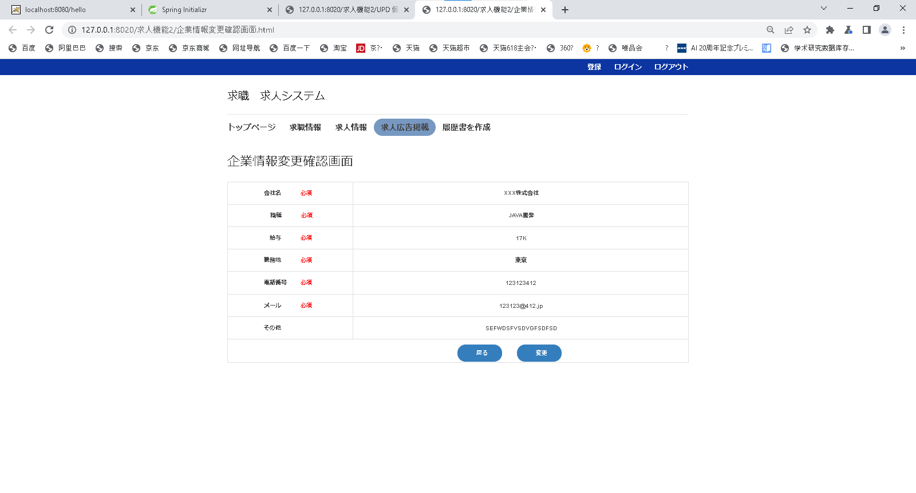

1

2
3

4
5
6

7
8

9
10

画面項目
項番 | 論理項目名 |  | 必須 | 繰返し | 論理項目種別 | I/O | 文字属性 | 表示桁数 | UI規約区分 | フォント | px | 色 | 文字飾り | スタイル | 縦位置 | 横位置 | 初期値 | 導出元 | 備考
11.企業詳細情報画面
サブヘッダー
1 | サブヘッダー |  |  |  |  |  |  |  |  |  |  |  |  |  |  |  |  |  | お気に入り：なし 画面タイトル：個人情報変更
個人詳細情報
2 | 会社名 |  | - | - | テキスト出力 | I | - | - | 標準 |  |  |  |  |  |  |  | - | -
3 | 職種 |  | - | - | テキスト出力 | I | - | - | 標準 |  |  |  |  |  |  |  | - | -
4 | 給与 |  | - | - | テキスト出力 | I | - | - | 標準 |  |  |  |  |  |  |  | - | -
5 | 勤務地 |  | - | - | テキスト出力 | I | - | - | 標準 |  |  |  |  |  |  |  | - | -
6 | 電話番号 |  | - | - | テキスト出力 | I | - | - | 標準 |  |  |  |  |  |  |  | - | -
7 | メール |  | - | - | テキスト出力 | I | - | - | 標準 |  |  |  |  |  |  |  | - | -
8 | その他 |  | - | - | テキスト出力 | I | - | - | 標準 |  |  |  |  |  |  |  | - | -
ボタン
9 | 戻る |  | - | - | ボタン | - | - | - | ボタン |  |  |  |  |  |  |  | - | -
10 | 変更 |  | - | - | ボタン | - | - | - | ボタン |  |  |  |  |  |  |  | - | -

 | 利用可能な論理項目種別 | HTMLタグ
 | 文字列 | ラベル、固定文言の文字列
 | テキスト出力 | DBから取得した文字列
 | 送信ボタン | <input type="submit">
 | ボタン | <input type="button">
 | リセットボタン | <input type="reset">
 | 画像ボタン | <input type="image">
 | テキストボックス | <input type="text">
 | パスワード | <input type="password">
 | 隠しフィールド | <input type="hidden">
 | ファイルフィールド | <input type="file">
 | テキストエリア | <input type="textarea">
 | ドロップダウンリスト | <input type="select" multiple>
 | リストボックス | <input type="select">
 | ラジオボタン | <input type="radio">
 | チェックボックス | <input type="checkbox">
 | ページリンク | <a href="～">
 | 画像 | <img>
 | その他 | -
 | インクルード画面 | -

個人情報変更確認画面
13.個人情報変更確認画面
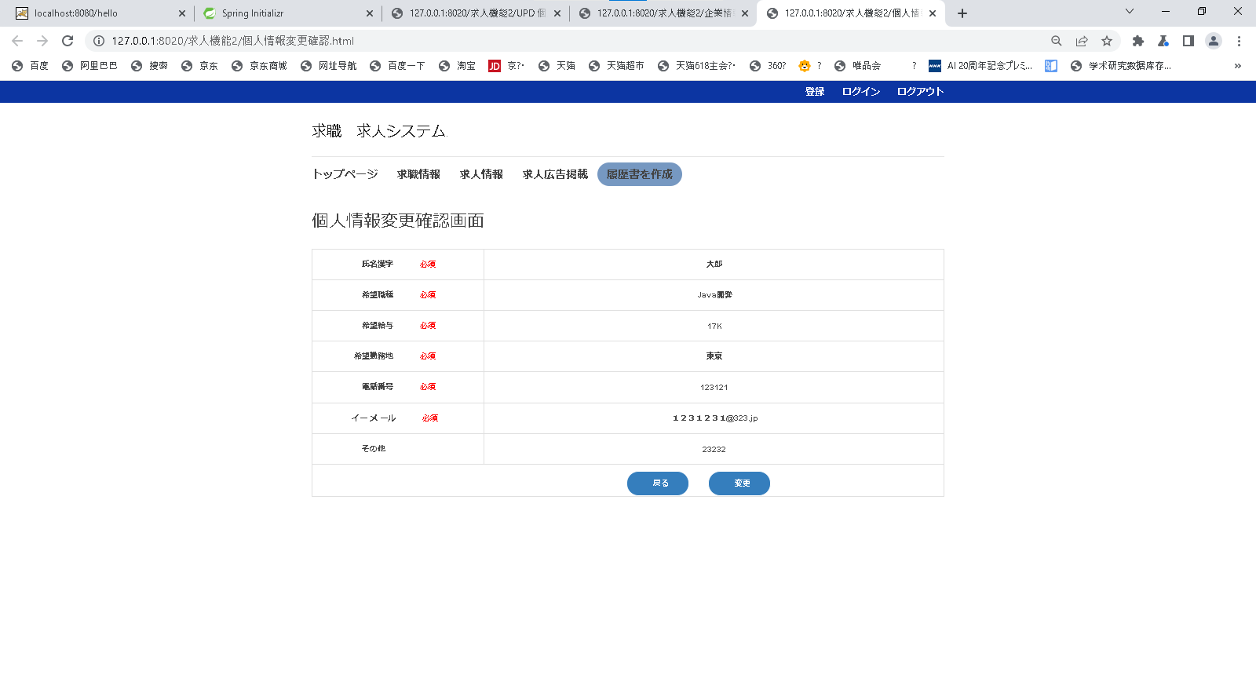

1

2
3
4

5
6
7

8

9
10

画面項目
項番 | 論理項目名 |  | 必須 | 繰返し | 論理項目種別 | I/O | 文字属性 | 表示桁数 | UI規約区分 | フォント | px | 色 | 文字飾り | スタイル | 縦位置 | 横位置 | 初期値 | 導出元 | 備考
10.個人情報変更画面
サブヘッダー
1 | サブヘッダー |  |  |  |  |  |  |  |  |  |  |  |  |  |  |  |  |  | お気に入り：なし 画面タイトル：個人情報変更
個人詳細情報
2 | 氏名漢字 |  | - | - | テキスト出力 | I | - | - | 標準 |  |  |  |  |  |  |  | - | -
3 | 希望職種 |  | - | - | テキスト出力 | I | - | - | 標準 |  |  |  |  |  |  |  | - | -
4 | 希望給与 |  | - | - | テキスト出力 | I | - | - | 標準 |  |  |  |  |  |  |  | - | -
5 | 希望勤務地 |  | - | - | テキスト出力 | I | - | - | 標準 |  |  |  |  |  |  |  | - | -
6 | 電話番号 |  | - | - | テキスト出力 | I | - | - | 標準 |  |  |  |  |  |  |  | - | -
7 | イーメール |  | - | - | テキスト出力 | I | - | - | 標準 |  |  |  |  |  |  |  | - | -
8 | その他 |  | - | - | テキスト出力 | I | - | - | 標準 |  |  |  |  |  |  |  | - | -
ボタン
9 | 戻る |  | - | - | ボタン | - | - | - | ボタン |  |  |  |  |  |  |  | - | -
10 | 変更 |  | - | - | ボタン | - | - | - | ボタン |  |  |  |  |  |  |  | - | -

 | 利用可能な論理項目種別 | HTMLタグ
 | 文字列 | ラベル、固定文言の文字列
 | テキスト出力 | DBから取得した文字列
 | 送信ボタン | <input type="submit">
 | ボタン | <input type="button">
 | リセットボタン | <input type="reset">
 | 画像ボタン | <input type="image">
 | テキストボックス | <input type="text">
 | パスワード | <input type="password">
 | 隠しフィールド | <input type="hidden">
 | ファイルフィールド | <input type="file">
 | テキストエリア | <input type="textarea">
 | ドロップダウンリスト | <input type="select" multiple>
 | リストボックス | <input type="select">
 | ラジオボタン | <input type="radio">
 | チェックボックス | <input type="checkbox">
 | ページリンク | <a href="～">
 | 画像 | <img>
 | その他 | -
 | インクルード画面 | -

ログイン処理
概要
求人・求職のログイン画面の機能

事前条件

処理フロー

1)ログイン有効性チェック
 |  |  |  |  |  | N
3)エラー処理

 |  |  |  |  | Y

2)ログイン処理

 |  |  |  |  | Y

データフロー

ユーザーテーブル
ロールテーブル
ユーザー_ロール_テーブル

凡例

個/共 | C/S | 処理ロジック |  |  |  |  | SQL ID | 出力先 | メッセージID | 要求番号
個別 | C | 1)ログイン有効性チェック
 |  |  | ユーザーとパスワードの情報がある場合、2)ログイン処理へ
 |  |  | ユーザーとパスワードの情報がない場合、3)エラー処理へ

個別 | C | 3)エラー処理
 |  |  | ダイアログ表示
 |  |  |  | ダイアログで「ユーザーまたはパスワード不正」と表示する。

追加処理
概要
求職の一覧画面の機能

事前条件

処理フロー

1)追加する処理

データフロー

求人者（会社）テーブル
役職テーブル
求職者（個人）テーブル
求職テーブル

凡例

個/共 | C/S | 処理ロジック |  | SQL ID | 出力先 | メッセージID | 要求番号
個別 | C | 1)追加する処理
 |  |  | ※処理仕様詳細設計書参照

更新処理
概要
求人一覧画面の機能

事前条件

処理フロー

1)更新する処理

データフロー

求人者（会社）テーブル
役職テーブル
求職者（個人）テーブル
求職テーブル

凡例

個/共 | C/S | 処理ロジック |  | SQL ID | 出力先 | メッセージID | 要求番号
個別 | C | 1)更新する処理
 |  |  | ※処理仕様詳細設計書参照

削除処理
概要
登録画面の機能

事前条件

処理フロー

1)削除する処理

データフロー

求人者（会社）テーブル
役職テーブル
求職者（個人）テーブル
求職テーブル

凡例

個/共 | C/S | 処理ロジック |  | SQL ID | 出力先 | メッセージID | 要求番号
個別 | C | 1)削除する処理
 |  |  | ※処理仕様詳細設計書参照

header
↓元情報入力↓※印刷時は非表示に
基本設計書 | システム名 | 業務ID／業務名 | 機能ID／機能名
 | 飲食店の予約管理システム | GM00001 | 220381
 |  | 飲食店の予約管理 | 飲食店の予約管理機能
 | プログラムID/プログラム名
 | PG00001
 | 飲食店の予約管理プログラム

：処理の流れ
：外部インタフェース
：繰返し 開始
：処理 開始
：テーブル

：画面
：繰返し 終了
：処理 終了
：データの流れ
：帳票
：条件分岐
：共通部品

：処理ロジック

